Sheet1
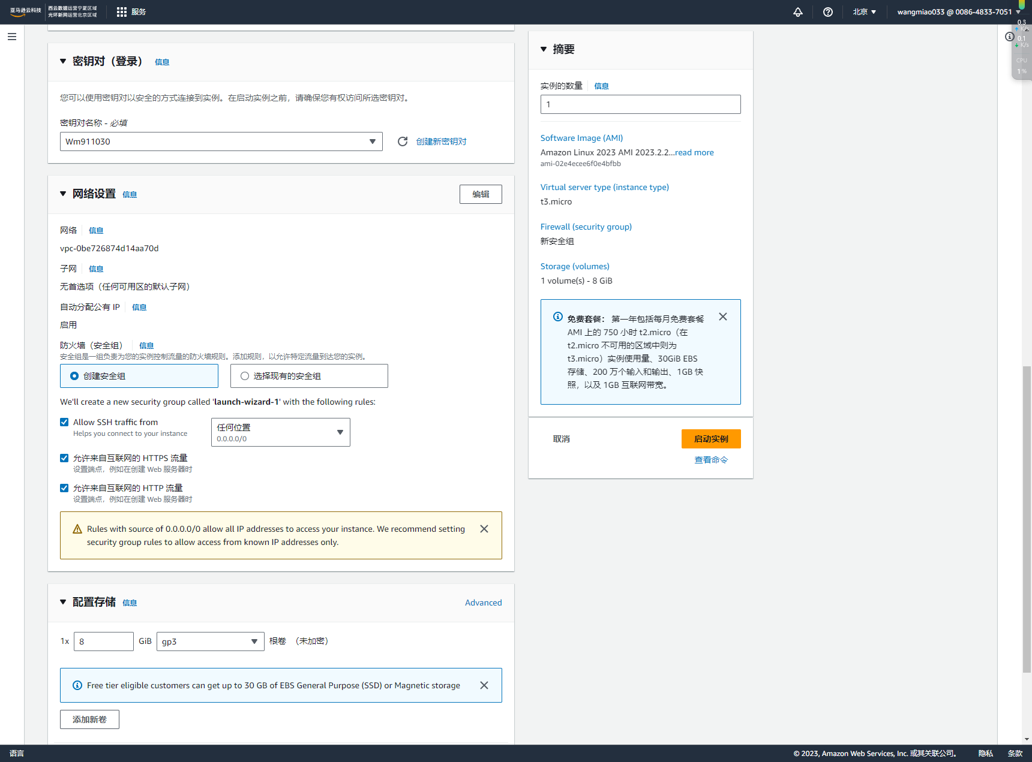
密钥对名称 | Wm911030 | 公有 IP 地址 | 52.80.42.142 | root | 实例 | i-01721a23cdfc1ed0e

